6.7
 |  |  | 主/码一体标
 | 款号 | PO# | X SMALL | SMALL | MEDIUM | LARGE | X LARGE | 1X | 2X | 3X
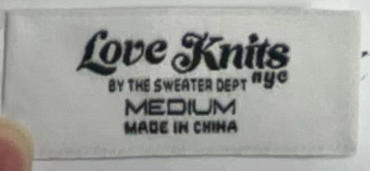 LOVE KNITS NYC#002 | 款号 | PO# | X SMALL | SMALL | MEDIUM | LARGE | X LARGE | 1X | 2X | 3X
 | SDF24- 10250 | 1014504 | 680 | 1380 | 1720 | 1240 | 760 | 500 | 280 | 350
 | SDF24-10088X |  |  |  |  |  |  | 420 | 420 | 420
 | SDF24-10478 |  |  | 80 | 140 | 110 | 80
 | 样品标 |  |  |  |  |  |  | 100 | 200 | 100

 |  |  |  | 收货地址：张攀 /13082678235 威海晟隆进出口有限公司 威海市高区文化西路197号华安观海大厦15楼

 |  |  |  | 240 | 480 | 480 | 240 |  |  |  | 1440
 |  |  |  | 260 | 510 | 510 | 260 |  |  |  | 1460
 |  |  |  | 20 | 30 | 30 | 20 |  |  |  | 20

 |  |  | 170 | 340 | 532 | 388 | 244 | 146 | 122 | 74 | 2016
 |  |  | 190 | 360 | 560 | 410 | 270 | 170 | 150 | 100 | 2040
 |  |  | 20 | 20 | 28 | 22 | 26 | 24 | 28 | 26 | 24

 |  |  | 647 | 1102 | 1270 | 1054 | 694 | 407 | 359 | 287 | 5820
 |  |  | 670 | 1130 | 1300 | 1080 | 720 | 430 | 390 | 310 | 5850
 |  |  | 23 | 28 | 30 | 26 | 26 | 23 | 31 | 23 | 30

 |  |  | 939 | 2238 | 2841 | 2361 | 1662 | 819 | 459 | 459 | 11778
 |  |  | 970 | 2270 | 2880 | 2400 | 1700 | 850 | 490 | 490 | 11820
 |  |  | 31 | 32 | 39 | 39 | 38 | 31 | 31 | 31 | 42

